Трикотаж
 |  |  |  | info@likadress.ru | К оплате: | 0.00 руб
 |  | Прайс-каталог | 8-800-250-95-37

 |  | производителя трикотажа LikaDress.ru |  | ул. Наговицыной-Икрянистовой, д. 6
 |  | 01.03.2024 13:33 |  | г. Иваново, Россия, 153002
Фотография | Артикул | Название | Ссылка на сайт | Размер | От 1 шт | Цена со скидкой от 1 шт | от 3000р | Цена со скидкой от 3000р | от 25000р | Цена со скидкой от 25000р | от 45000р | Цена со скидкой от 45000р | Заказ, шт | Сумма
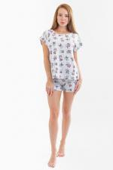 | 6394 | Пижама Дольче 9С Арт. 6394 | https://likadress.ru/catalog/pizhamy_zhenskie/~pizhama_dolche_9s | 52 | 1,013.00 руб | Без скидки | 662.00 руб | Без скидки | 629.00 руб | Без скидки | 596.00 руб | Без скидки | 0 | 0.00 руб
 |  |  |  | 54 | 1,013.00 руб | Без скидки | 662.00 руб | Без скидки | 629.00 руб | Без скидки | 596.00 руб | Без скидки | 0 | 0.00 руб

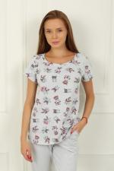 | 5800 | Футболка Дольче 2С Арт. 5800 | https://likadress.ru/catalog/futbolki_zhenskie/~futbolka_dolche_2s_5800 | 44 | 782.00 руб | Без скидки | 511.00 руб | Без скидки | 486.00 руб | Без скидки | 460.00 руб | Без скидки | 0 | 0.00 руб
 |  |  |  | 46 | 782.00 руб | Без скидки | 511.00 руб | Без скидки | 486.00 руб | Без скидки | 460.00 руб | Без скидки | 0 | 0.00 руб
 |  |  |  | 52 | 782.00 руб | Без скидки | 511.00 руб | Без скидки | 486.00 руб | Без скидки | 460.00 руб | Без скидки | 0 | 0.00 руб
 |  |  |  | 54 | 782.00 руб | Без скидки | 511.00 руб | Без скидки | 486.00 руб | Без скидки | 460.00 руб | Без скидки | 0 | 0.00 руб

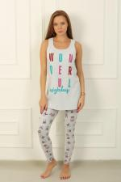 | 5806 | Брюки Дольче 8С Арт. 5806 | https://likadress.ru/catalog/zhenskie_bryuki/~bryuki_dolche_8s_5806 | 48 | 824.00 руб | Без скидки | 538.00 руб | Без скидки | 512.00 руб | Без скидки | 485.00 руб | Без скидки | 0 | 0.00 руб
 |  |  |  | 52 | 824.00 руб | Без скидки | 538.00 руб | Без скидки | 512.00 руб | Без скидки | 485.00 руб | Без скидки | 0 | 0.00 руб
 |  |  |  | 54 | 824.00 руб | Без скидки | 538.00 руб | Без скидки | 512.00 руб | Без скидки | 485.00 руб | Без скидки | 0 | 0.00 руб
 |  |  |  | 56 | 824.00 руб | Без скидки | 538.00 руб | Без скидки | 512.00 руб | Без скидки | 485.00 руб | Без скидки | 0 | 0.00 руб
 |  |  |  | 58 | 824.00 руб | Без скидки | 538.00 руб | Без скидки | 512.00 руб | Без скидки | 485.00 руб | Без скидки | 0 | 0.00 руб

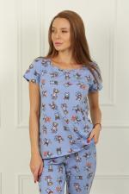 | 5756 | Футболка Дольче 2Ф Арт. 5756 | https://likadress.ru/catalog/futbolki_zhenskie/~futbolka_dolche_2f_5756 | 48 | 782.00 руб | Без скидки | 511.00 руб | Без скидки | 486.00 руб | Без скидки | 460.00 руб | Без скидки | 0 | 0.00 руб

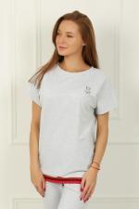 | 5801 | Футболка Дольче 3С Арт. 5801 | https://likadress.ru/catalog/futbolki_zhenskie/~futbolka_dolche_3s_5801 | 44 | 929.00 руб | Без скидки | 607.00 руб | Без скидки | 577.00 руб | Без скидки | 547.00 руб | Без скидки | 0 | 0.00 руб
 |  |  |  | 50 | 929.00 руб | Без скидки | 607.00 руб | Без скидки | 577.00 руб | Без скидки | 547.00 руб | Без скидки | 0 | 0.00 руб

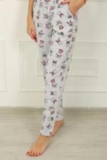 | 5805 | Брюки Дольче 7С Арт. 5805 | https://likadress.ru/catalog/zhenskie_bryuki/~bryuki_dolche_7s_5805 | 48 | 908.00 руб | Без скидки | 593.00 руб | Без скидки | 564.00 руб | Без скидки | 534.00 руб | Без скидки | 0 | 0.00 руб
 |  |  |  | 50 | 908.00 руб | Без скидки | 593.00 руб | Без скидки | 564.00 руб | Без скидки | 534.00 руб | Без скидки | 0 | 0.00 руб
 |  |  |  | 52 | 908.00 руб | Без скидки | 593.00 руб | Без скидки | 564.00 руб | Без скидки | 534.00 руб | Без скидки | 0 | 0.00 руб
 |  |  |  | 54 | 908.00 руб | Без скидки | 593.00 руб | Без скидки | 564.00 руб | Без скидки | 534.00 руб | Без скидки | 0 | 0.00 руб

